UNIFORMS
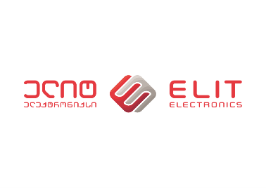

სააპლიკაციო ფორმა

კომპანიის დასახელება:
საიდენტიფიკაციო კოდი:
საკონტაქტო პირი:
ელ-ფოსტა: |  |  |  | თარიღი:
ტელეფონი:
მობილური:
მისამართი:

საგნის აღწერა: | რაოდენობა | მთლიანი ფასი | ვალუტა(ლარი)
მობილური ტელეფონი | 72

მყიდველის ხელმოწერა

ხელმოწერა: |  |  |  | ბეჭედი:

დანართი: | NO

